상품제안서
캔디롱 더블레이어 텀블러파우치 미니백 | 상품코드: S39306

 |  |  |  |  |  |  | 02-713-8555 | www.synergygift.co.kr
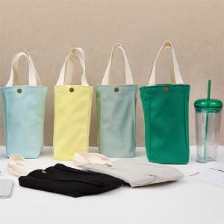

【상세/제작정보】

【인쇄/포장옵션】 | 실크, 컬러필름전사 / 포장불가능

【공급단가】 | 수량 | 100~ | 300~ | 500~ | 1,000~ | 3,000~
*VAT별도 | 단가 | 3,770원 | 3,710원 | 3,620원 | 3,480원 | 3,330원

【상품 URL】 | https://www.synergygift.co.kr:443/src/goods_detail.php?gdno=39306

